图纸信息表
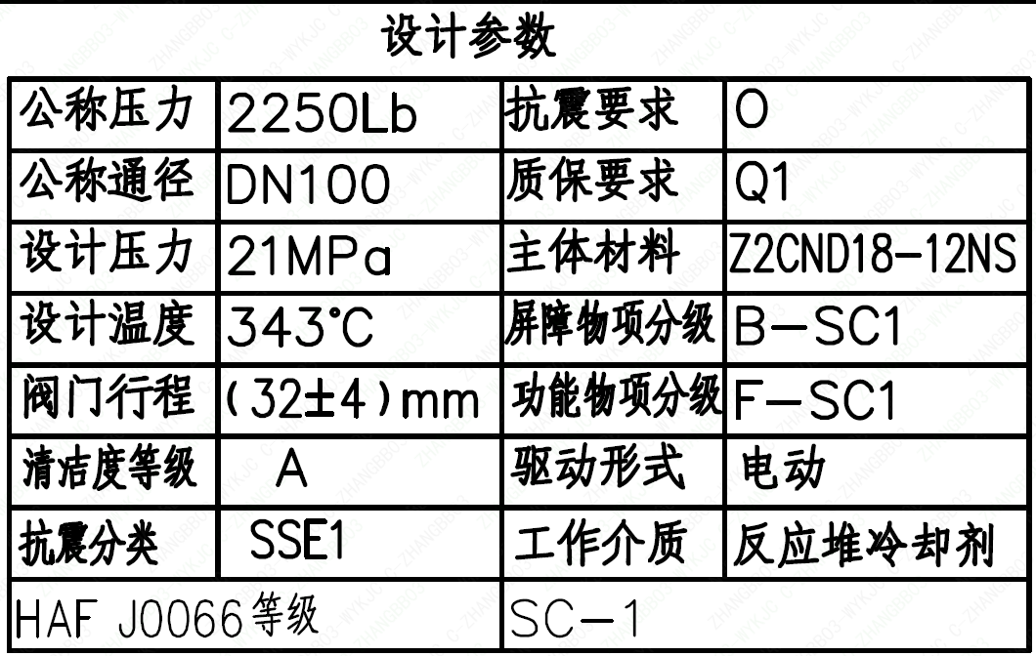
页码 | 表格名称 | 字段名称 | 字段值 | 标准字段名 | 标准字段值
1 | 设计参数 | 公称压力 | 2250Lb
1 | 设计参数 | 公称通径 | DN100 | 阀门入口口径 | DN100
 |  |  |  | 阀门出口口径 | DN100
1 | 设计参数 | 设计压力 | 21MPa | 设计压力 | 21
1 | 设计参数 | 设计温度 | 343℃ | 设计温度 | 343
1 | 设计参数 | 阀门行程 | (32±4)mm
1 | 设计参数 | 清洁度等级 | A | 清洁度等级 | A
1 | 设计参数 | 抗震分类 | SSE1 | 抗震分类 | SSE1
1 | 设计参数 | HAF J0066 等级 | SC-1 | 核安全等级（阀门本体） | SC-1
1 | 设计参数 | 抗震要求 | O | 抗震要求 | O
1 | 设计参数 | 质保要求 | Q1 | 物项质保等级 | Q1
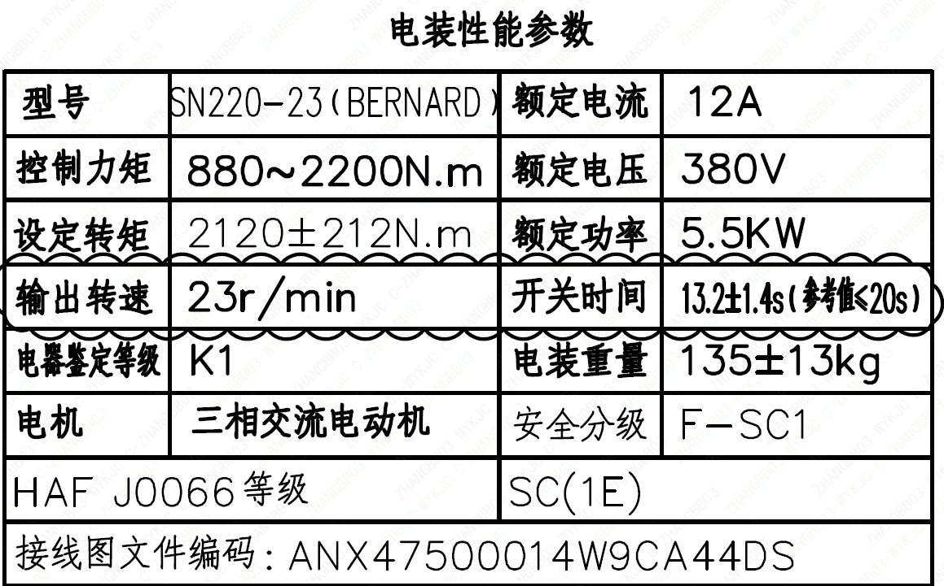
1 | 设计参数 | 主体材料 | Z2CND18-12NS
1 | 设计参数 | 屏障物项分级 | B-SC1 | 屏障物项分级 | B-SC1
1 | 设计参数 | 功能物项分级 | F-SC1 | 功能物项分级（可运行性） | F-SC1
 |  |  |  | 功能物项分级（完整性） | F-SC1
1 | 设计参数 | 驱动形式 | 电动 | 驱动类型 | Electric
1 | 设计参数 | 工作介质 | 反应堆冷却剂 | 流体介质 | P
1 | 电装性能参数 | 型号 | SN220-23（BERNARD）
1 | 电装性能参数 | 控制力矩 | 880～2200N.m
1 | 电装性能参数 | 设定转矩 | 2120±212N.m
1 | 电装性能参数 | 输出转速 | 23r/min
1 | 电装性能参数 | 电器鉴定等级 | K1 | 驱动装置鉴定程序 | K1
1 | 电装性能参数 | 电机 | 三相交流电动机
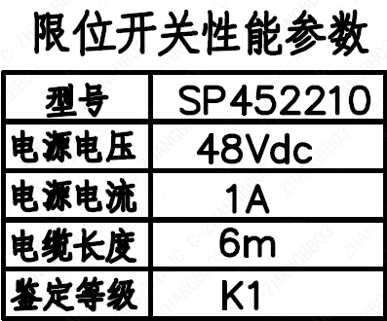
1 | 电装性能参数 | HAF J0066 等级 | SC(1E) | 核安全等级（执行机构） | 1E
1 | 电装性能参数 | 接线图文件编码 | ANX47500014W9CA44DS
1 | 电装性能参数 | 额定电流 | 12A
1 | 电装性能参数 | 额定电压 | 380V
1 | 电装性能参数 | 额定功率 | 5.5KW
1 | 电装性能参数 | 开关时间 | 13.2±14s（参考值≤20s）
1 | 电装性能参数 | 电装重量 | 135±13kg
1 | 电装性能参数 | 安全分级 | F-SC1
1 | 限位开关性能参数 | 型号 | SP452210
1 | 限位开关性能参数 | 电源电压 | 48Vdc
1 | 限位开关性能参数 | 电源电流 | 1A
1 | 限位开关性能参数 | 电缆长度 | 6m
1 | 限位开关性能参数 | 鉴定等级 | K1 | 限位开关鉴定程序 | K1
1 | 阀门参数表 | FI | 1RCV111VP/1RCV112VP/2RCV111VP/2RCV112VP | 功能位置编码 | 1RCV1111VP,1RCV1112VP,2RCV1111VP,2RCV1112VP
1 | 阀门参数表 | 阀门通径mm | 100 | 阀门入口口径 | DN100
 |  |  |  | 阀门出口口径 | DN100
1 | 阀门参数表 | 阀门通径in | 4
1 | 阀门参数表 | 开关力矩（N・m)(实际值） | 1100±110
1 | 阀门参数表 | 重量（Kg)(理论值） | 339±34
1 | 阀门参数表 | 重量（Kg)(参考值） | ≤400
1 | 阀门参数表 | 重心（x,y,z)(理论值） | (42,-65.22,478)
1 | 阀门参数表 | 阀体最小壁厚（mm） | 22.8
1 | 阀门参数表 | 采购RIN | SIV-SA0100RA | 采购RIN码 | SIV-SA0100RA
1 | 阀门参数表 | 供货RIN | SJXSSA0100RPACBG | 供货RIN码 | SJXSSA0100RPACBG
1 | 阀门参数表 | 接管尺寸（mm） | ∅114.3×13.49 | 入口接管外径 | 114.3
 |  |  |  | 入口接管壁厚 | 13.49
 |  |  |  | 出口接管外径 | 114.3
 |  |  |  | 出口接管壁厚 | 13.49
1 | 阀门参数表 | CV（计算值） | 131.7 | 设计要求流量系数 | 131.7
1 | 阀门参数表 | 外形图文件编码 | ANX47500021W9CA44DD 1/2

试验要求
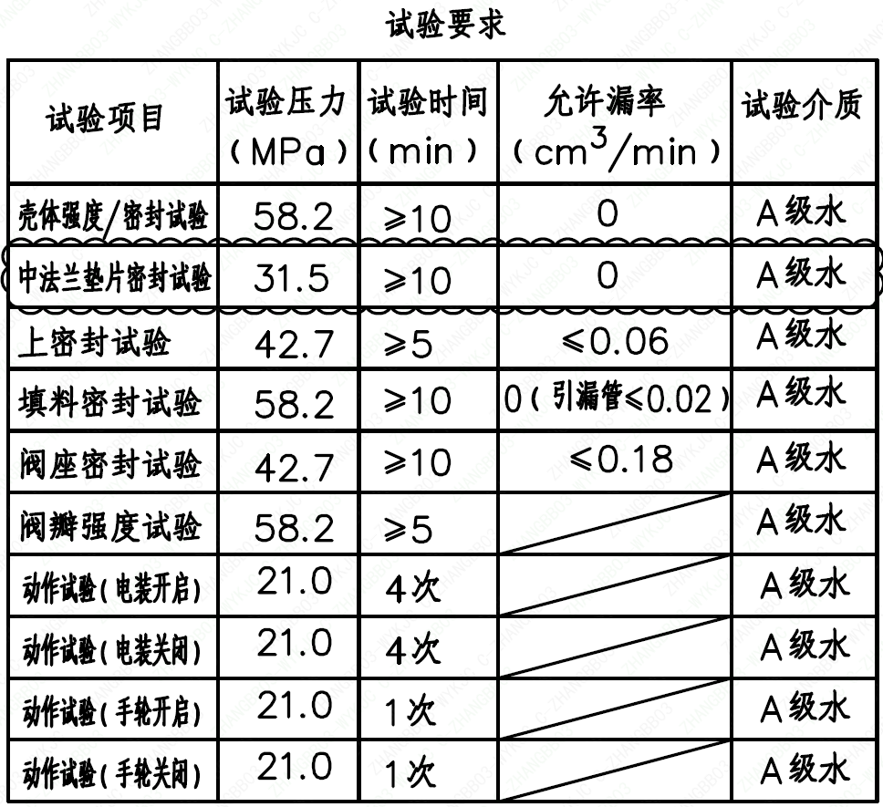
页码 | 试验项目 | 试验压力(MPa) | 试验时间(min) | 允许漏率(cm³/min) | 试验介质
1 | 壳体强度/密封试验 | 58.2 | ≥10 | 0 | A 级水
1 | 中法兰垫片密封试验 | 31.5 | ≥10 | 0 | A 级水
1 | 上密封试验 | 42.7 | ≥5 | ≤0.06 | A 级水
1 | 填料密封试验 | 58.2 | ≥10 | 0（引漏管≤0.02） | A 级水
1 | 阀座密封试验 | 42.7 | ≥10 | ≤0.18 | A 级水
1 | 阀瓣强度试验 | 58.2 | ≥5 |  | A 级水
1 | 动作试验（电装开启） | 21.0 | 4 次 |  | A 级水
1 | 动作试验（电装关闭） | 21.0 | 4 次 |  | A 级水
1 | 动作试验（手轮开启） | 21.0 | 1 次 |  | A 级水
1 | 动作试验（手轮关闭） | 21.0 | 1 次 |  | A 级水

材料清单
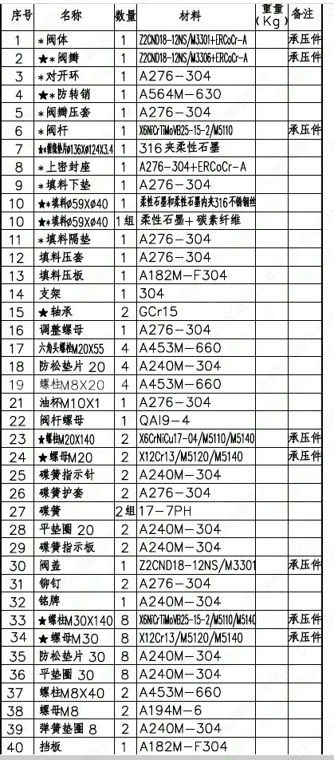
页码 | 序号 | 名称 | 数量 | 材料 | 重量(Kg) | 备注
1 | 1 | *阀体 | 1 | Z2CND18-12NS/M3301+ERCoCr-A |  | 承压件
1 | 2 | ★*阀瓣 | 1 | Z2CND18-12NS/M3306+ERCoCr-A |  | 承压件 | Φ
1 | 3 | *对开环 | 1 | A276-304
1 | 4 | ★*防转销 | 1 | A564M-630
1 | 5 | *阀瓣压套 | 1 | A276-304
1 | 6 | *阀杆 | 1 | X6NiCrTiMoVB25-15-2/M5110 |  | 承压件
1 | 7 | ★*缠绕垫片Φ136×Φ124×3.4 | 1 | 316 夹柔性石墨
1 | 8 | *上密封座 | 1 | A276-304+ERCoCr-A
1 | 9 | *填料下垫 | 1 | A276-304
1 | 10 | ★*填料Φ59×Φ40 | 1 | 柔性石墨和柔性石墨夹 316 不锈钢丝
1 | 10 | ★*填料Φ59×Φ40 | 1 组 | 柔性石墨 + 碳素纤维
1 | 11 | ★*填料隔垫 | 1 | A276-304
1 | 12 | 填料压套 | 1 | A276-304
1 | 13 | 填料压板 | 1 | A182M-F304
1 | 14 | 支架 | 1 | 304
1 | 15 | ★轴承 | 2 | GCr15
1 | 16 | 调整螺母 | 1 | A276-304
1 | 17 | 六角头螺栓 M20×55 | 4 | A453M-660
1 | 18 | 防松垫片 20 | 4 | A240M-304
1 | 19 | 螺柱 M8×20 | 4 | A453M-660
1 | 21 | 油杯 M10×1 | 1 | A276-304
1 | 22 | 阀杆螺母 | 1 | QA19-4
1 | 23 | ★螺柱 M20×140 | 2 | X6CrNiCu17-04/M5110/M5140 |  | 承压件
1 | 24 | 螺母 M20 | 2 | X12Cr13/M5120/M5140 |  | 承压件
1 | 25 | 碟簧指示针 | 2 | A240M-304
1 | 26 | 碟簧护套 | 2 | A276-304
1 | 27 | 碟簧 | 2 组 | 17-7PH
1 | 28 | 平垫圈 20 | 2 | A240M-304
1 | 29 | 碟簧指示板 | 2 | A240M-304
1 | 30 | 阀盖 | 1 | Z2CND18-12NS/M3301 |  | 承压件
1 | 31 | 铆钉 | 2 | A276-304
1 | 32 | 铭牌 | 1 | A240M-304
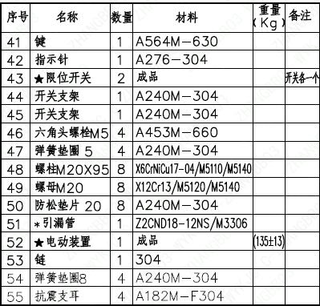
1 | 33 | ★螺柱 M30×140 | 8 | X6NiCrTiMoVB25-15-2/M5110/M5140 |  | 承压件
1 | 34 | ★螺母 M30 | 8 | X12Cr13/M5120/M5140 |  | 承压件
1 | 35 | 防松垫片 30 | 8 | A240M-304
1 | 36 | 平垫圈 30 | 8 | A240M-304
1 | 37 | 螺柱 M8×40 | 2 | A453M-660
1 | 38 | 螺母 M8 | 2 | A194M-6
1 | 39 | 弹簧垫圈 8 | 2 | A240M-304
1 | 40 | 挡板 | 1 | A182M-F304
1 | 41 | 键 | 1 | A564M-630
1 | 42 | 指示针 | 1 | A276-304
1 | 43 | ★限位开关 | 2 | 成品 |  | 开关各一个
1 | 44 | 开关支架 | 1 | A240M-304
1 | 45 | 开关支架 | 1 | A240M-304
1 | 46 | 六角头螺栓 M5 | 4 | A453M-660
1 | 47 | 弹簧垫圈 5 | 4 | A240M-304
1 | 48 | 螺柱 M20×95 | 8 | X6CrNiCu17-04/M5110/M5140
1 | 49 | 螺母 M20 | 8 | X12Cr13/M5120/M5140
1 | 50 | 防松垫片 20 | 8 | A240M-304
1 | 51 | *引漏管 | 1 | Z2CND18-12NS/M3306
1 | 52 | 电动装置 | 1 | 成品 | (135±13)
1 | 53 | 链 | 1 | 304
1 | 54 | 弹簧垫圈 8 | 4 | A240M-304
1 | 55 | 抗震支耳 | 4 | A182M-F304

图签栏
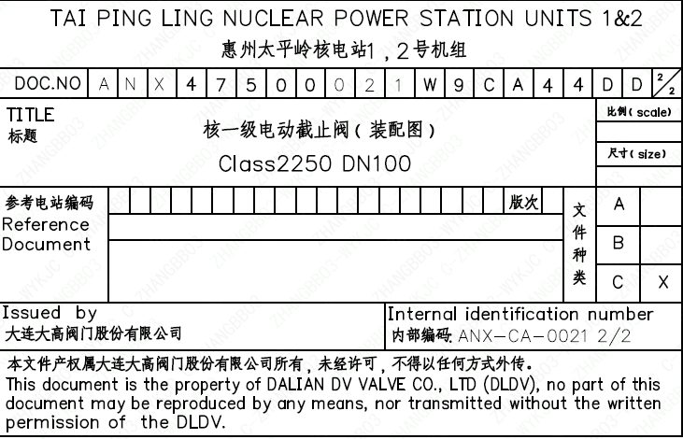
页码 | 文件编码 | 卷标 | 标题 | 参考文件编码 | 参考电站编码版次
1 | ANX47500021W9CA44DD | 2/2 | 核一级电动截止阀（装配图）Class2250 DN100

